Se com SE
Excel Intermediário Capítulo 11 Aula 178

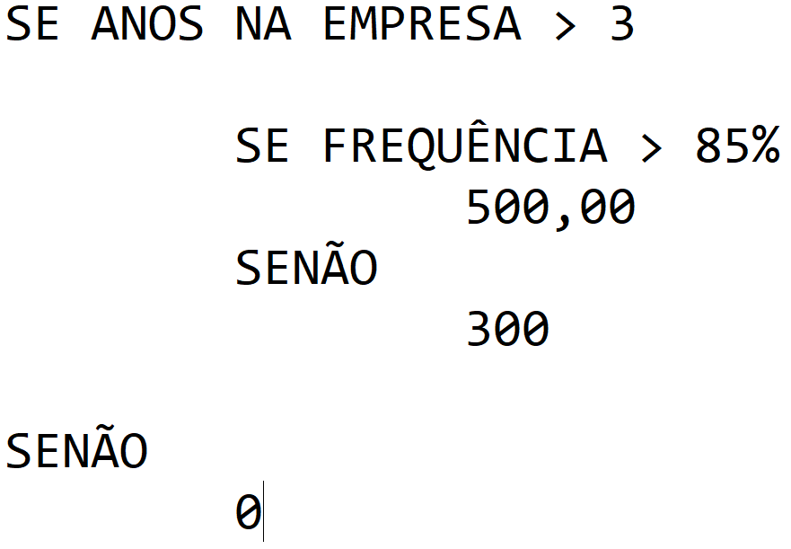
Código | Nome | Setor | Anos de empresa | Frequência | Salário | Bonificação | Se a
1292 | Adriana Martinolli | Administração | 03 | 85% | R$ 4,100.00
1299 | Barbara Antonini | Suporte | 04 | 80% | R$ 2,450.00
1300 | Cecília Maranhão | Telemarketing | 02 | 80% | R$ 2,200.00
1303 | Daniel Ferreira Bastos | Pós-Venda | 01 | 95% | R$ 2,320.00
1310 | Daniel Cassiodoro | Suporte | 01 | 98% | R$ 2,520.00
1316 | Daniela Fucchi | Telemarketing | 04 | 100% | R$ 2,190.00
1318 | Douglas Ferraccini | Administração | 05 | 98% | R$ 3,750.00
1321 | Dulce Maria Sanches | Telemarketing | 07 | 75% | R$ 2,168.00
1323 | Eloá Bandeira | Pós-Venda | 07 | 82% | R$ 2,320.00
1330 | Elcio Camandura | Desenvolvimento | 05 | 78% | R$ 3,380.00
1332 | Elaine Cristina Tostes | Telemarketing | 08 | 89% | R$ 2,187.00
1335 | Fabiano Pagano | Administração | 03 | 90% | R$ 4,420.00
1341 | Fernanda Santos | Suporte | 04 | 87% | R$ 2,520.00
1342 | Giane Bertolonni | Pós-Venda | 07 | 82% | R$ 2,430.00
1343 | Mario Antunes | Desenvolvimento | 04 | 92% | R$ 3,100.00
1344 | Marco Aurelio Bastos | Suporte | 05 | 90% | R$ 2,460.00
1345 | Mariana Sandrini | Desenvolvimento | 05 | 78% | R$ 3,240.00
1400 | Odilon Mortagna | Suporte | 04 | 88% | R$ 2,470.00
1402 | Sandra Helena Parreira | Administração | 02 | 79% | R$ 3,850.00
1403 | Tobias Castro Silva | Telemarketing | 05 | 84% | R$ 2,350.00
1405 | Tatiane Albuquerque | Suporte | 03 | 81% | R$ 2,542.00
1410 | Wendel Bravo | Desenvolvimento | 05 | 84% | R$ 3,430.00

Se com SE 2
Excel Intermediário Capítulo 11 Aula 178

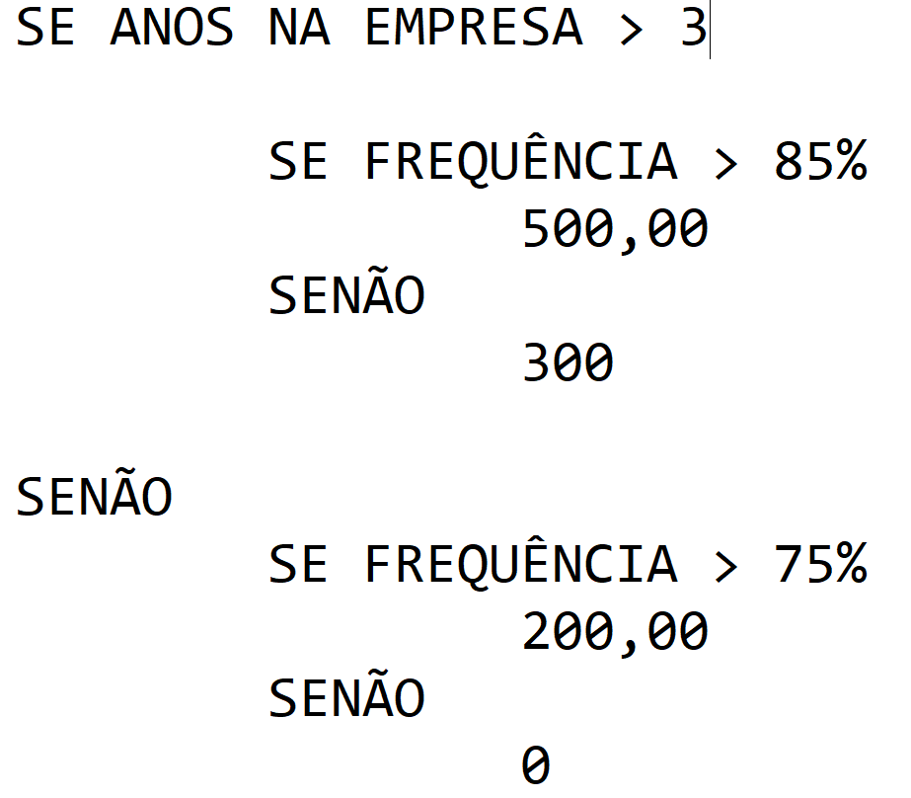
Código | Nome | Setor | Anos de empresa | Frequência | Salário | Bonificação | Se a
1292 | Adriana Martinolli | Administração | 03 | 85% | R$ 4,100.00
1299 | Barbara Antonini | Suporte | 04 | 80% | R$ 2,450.00
1300 | Cecília Maranhão | Telemarketing | 02 | 80% | R$ 2,200.00
1303 | Daniel Ferreira Bastos | Pós-Venda | 01 | 95% | R$ 2,320.00
1310 | Daniel Cassiodoro | Suporte | 01 | 98% | R$ 2,520.00
1316 | Daniela Fucchi | Telemarketing | 04 | 100% | R$ 2,190.00
1318 | Douglas Ferraccini | Administração | 05 | 98% | R$ 3,750.00
1321 | Dulce Maria Sanches | Telemarketing | 07 | 75% | R$ 2,168.00
1323 | Eloá Bandeira | Pós-Venda | 07 | 82% | R$ 2,320.00
1330 | Elcio Camandura | Desenvolvimento | 05 | 78% | R$ 3,380.00
1332 | Elaine Cristina Tostes | Telemarketing | 08 | 89% | R$ 2,187.00
1335 | Fabiano Pagano | Administração | 03 | 90% | R$ 4,420.00
1341 | Fernanda Santos | Suporte | 04 | 87% | R$ 2,520.00
1342 | Giane Bertolonni | Pós-Venda | 07 | 82% | R$ 2,430.00
1343 | Mario Antunes | Desenvolvimento | 04 | 92% | R$ 3,100.00
1344 | Marco Aurelio Bastos | Suporte | 05 | 90% | R$ 2,460.00
1345 | Mariana Sandrini | Desenvolvimento | 05 | 78% | R$ 3,240.00
1400 | Odilon Mortagna | Suporte | 04 | 88% | R$ 2,470.00
1402 | Sandra Helena Parreira | Administração | 02 | 79% | R$ 3,850.00
1403 | Tobias Castro Silva | Telemarketing | 05 | 84% | R$ 2,350.00
1405 | Tatiane Albuquerque | Suporte | 03 | 81% | R$ 2,542.00
1410 | Wendel Bravo | Desenvolvimento | 05 | 84% | R$ 3,430.00

